火→火
①起爆前
 | 情報：敵のタイプは選定されておらず、火属性。
 | 情報:敵は現在爆弾状態。
 | 情報：キャラクターやオブジェクトなどの範囲を明確にするため、色を分けた外枠線を用いている。

 | 爆弾状態から【②起爆】の状態に移るまで4秒かかる。
 | その間、敵は点滅をし続ける。点滅については『要相談』とする。
 | ※理由として、PGの方で処理をかけてもらう可能性が発生するため

②起爆
 | 爆弾終了と同時に爆発のエフェクトが発生される
 | 爆発範囲は、敵の周囲2マス（斜め換算）とする。
 | よって爆発範囲と6*6になる。

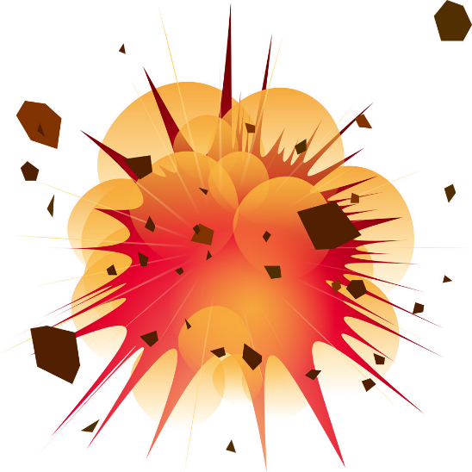
 | 爆発のエフェクトは開始から終了まで0.5秒続く。

③起爆による主人公の影響
 | 起爆時にプレイヤーが爆発範囲に──僅かでも──侵入していた場合
 | プレイヤーに対してダメージ、NB、無敵は発生しない。

 | 描画の処理として、爆発のエフェクトが一番上になるように処理を行う。

④起爆による敵の影響
 | 爆発時に敵（タイプ、属性は関係せず）が──僅かでも──侵入していた場合
 | 敵は、その場でのけぞり状態になり、1秒後に消滅する。

 | 描画の処理として、爆発のエフェクトが一番上になるように処理を行う。

⑤火のブロックの消滅
 |  | ……火のブロック
 | 火のブロックは特定のギミックによって消滅するブロック

↓仮に敵の周囲に火のブロックが大量にあったとする。
 | 爆発範囲内に火のブロックが存在している場合、爆発と同時に周囲のブロックが即時に消滅する。

↓接触（斜め換算）している火のブロックが消滅
 | 消滅には条件が存在する。
 | ①爆発範囲内に存在すること
 | ②爆発範囲内に別のブロックがある場合、消滅しない
 | ③斜めに隣接している場合、消滅する

風→風
①起爆前
 |  |  |  |  |  |  |  | 情報：敵のタイプは選定されておらず、風属性。
 |  |  |  |  |  |  |  | 情報:敵は現在爆弾状態。
 |  |  |  |  |  |  |  | 情報：キャラクターやオブジェクトなどの範囲を明確にするため、色を分けた外枠線を用いている。

 |  |  |  |  |  |  |  | 爆弾状態から【②起爆】の状態に移るまで4秒かかる。
 |  |  |  |  |  |  |  | その間、敵は点滅をし続ける。点滅については『要相談』とする。
 |  |  |  |  |  |  |  | ※理由として、PGの方で処理をかけてもらう可能性が発生するため

②起爆
 |  |  |  |  |  |  |  | 爆弾終了と同時に竜巻が生成され、4秒後に消滅する。
 |  |  |  |  |  |  |  | 竜巻範囲は、敵の周囲2マス（斜め換算）とする。
 |  |  |  |  |  |  |  | よって竜巻の規模は6*6となる。

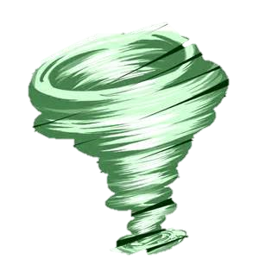
 |  |  |  |  |  |  |  | 爆発のエフェクトは開始から終了まで0.5秒続く。

③ＫＢ
 |  |  |  |  |  |  |  | 爆発時に敵（タイプ、属性は関係せず）が──僅かでも──侵入していた場合
 |  |  |  |  |  |  |  | 敵は、進行方向とは反対方向に4マス分下がる（向きは変わらない）。

 |  |  |  |  |  |  |  | 敵（タイプ、属性は関係ぜず）、生成された竜巻に侵入した場合
 |  |  |  |  |  |  |  | 敵は、進行方向とは反対方向に4マス分下がる（向きは変わらない）。

 |  |  |  |  |  |  |  | 描画の処理として、爆発のエフェクトが一番上になるように処理を行う。

↓敵が竜巻内にいたのでＫＢ
 |  |  |  |  |  |  |  | 爆発時に主人公が──僅かでも──侵入していた場合
 |  |  |  |  |  |  |  | 何も起こらない。

④風のブロック
 |  |  |  |  |  |  |  | 爆発時に風のブロックが──僅かでも──侵入していた場合
 |  |  |  |  |  |  |  | 風の地点に風のブロックが移動する。

 |  |  |  |  |  |  |  |  | ……風の地点

↓風のブロックが竜巻により移動

⑤風のブロックの優先度
 |  |  |  |  |  |  |  | 不特定多数の場所に風の地点が存在する場合
 |  |  |  |  |  |  |  | 風のブロックは、近い場所に移動する。
 | 46 | 42 | 34 | 27 | 33 | 41 | 45 | 距離が同じばあい、右側、左側、上側、下側の順に近い場所へ移動する。
 | 39 | 22 | 18 | 11 | 17 | 21 | 37
 | 31 | 15 | 6 | 3 | 5 | 13 | 29 | なお、左の図に書かれている数字がその優先度に則った順位となる
 | 26 | 10 | 2 |  | 1 | 9 | 25 | （7*7の範囲しか書いておらず、その先の使用を聞きたい場合はお教えします）
 | 32 | 16 | 8 | 4 | 7 | 14 | 30
 | 40 | 24 | 20 | 12 | 19 | 23 | 38
 | 48 | 44 | 36 | 28 | 35 | 43 | 47

氷→火
①起爆前
 | 情報：敵のタイプは選定されておらず、氷属性。
 | 情報:敵は現在爆弾状態かつ火属性のオーラ。
 | 情報：キャラクターやオブジェクトなどの範囲を明確にするため、色を分けた外枠線を用いている。

 | 爆弾状態から【②起爆】の状態に移るまで4秒かかる。
 | その間、敵は点滅をし続ける。点滅については『要相談』とする。
 | ※理由として、PGの方で処理をかけてもらう可能性が発生するため


②吹雪の発生
 | 爆弾終了と同時に画面全域に吹雪のアニメーションが発生、1秒間アニメーションが出現する。
 | その間、プレイヤーは本来通りの行動を取ることができる。

③起爆時の敵の影響
 | 吹雪発生時に敵（タイプ、属性は関係せず）が──僅かでも──画面内に反映されている場合
 | 敵は、その場で2マス分（横）*1マス分（縦）の氷のブロックになる。

 | 氷ブロックは4秒後に消滅する。

 | 氷ブロックの生成時に他のブロックが存在する場合、キャラクターが侵入している場合は、
 | 氷→氷と同じ処理を行う。

 | 描画の処理として、爆発のエフェクトが一番上になるように処理を行う。

↓起爆時、画面範囲内にいた敵全てが氷のブロックになる。

